鉄道運賃計算表 (記載例)
 |  |  |  |  |  |  |  |  | ＜記載例＞
鉄道運賃計算表
（１）行程 |  | ＊網掛け箇所に駅名を記載してください。 |  |  | （２）金額 | ＊運賃（片道）を運賃検索画面より転記してください。
出発駅 | 到着駅 | 乗換駅（１） | 乗換駅（２） | 乗換駅（３） | 運賃（片道） | 運賃（往復） | 対象外経費 （消費税） | 対象経費 （税抜き）
岐阜 | 東京 | 名古屋 |  |  | 11,720 | 23,440 | 2,130 | 21,310
 |  | ※乗換がある場合に適宜記載してください。 |  |  | ※対象経費（税抜き）、対象外経費（消費税）を交付申請書へ転記してください。
（３）運賃検索画面
※インターネットの運賃検索サイト（Yahoo!、Google、NAVITIME等）で検索した画面を出発駅・到着駅・乗換駅・運賃（片道）がわかるように下記に貼り付けてください。（別紙対応可）
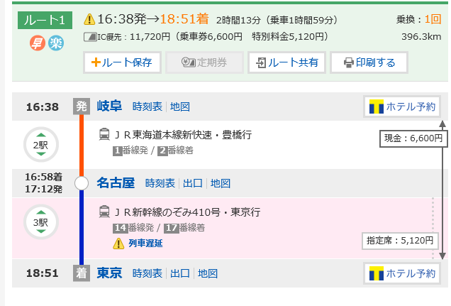 （運賃検索画面 貼付欄）

